Matcher
 |  |  |  |  |  |  |  |  | 7 | 7 | 7 | 7 | 7 | 7
Säsong | Serie | Veckodag | Datum | Tid | Vecka | Hemmalag | Bortalag | Head coach | Andreas (blå) | Marcus (vit) * | Jens (grön) * | Joakim (röd) | Johan (gul) * | Daniel (orange)
Vår | GFF | Lördag | 2017-04-22 | 12:00:00 | 16 | IK Kongahälla | Vallens IF | Joakim |  |  | 1 | 1 | 1 |  | 3
Vår | BFF | Lördag | 2017-04-29 | 12:30:00 | 17 | Vallens IF | IFK Strömstad | Marcus | 1 | 1 |  |  |  | 1 | 3
Vår | GFF | Onsdag | 2017-05-04 | 18.30 | 18 | Surte IS | Vallens IF | Johan | 1 | 1 |  |  | 1 |  | 3
Vår | GFF | Lördag | 2017-05-13 | 10:30:00 | 19 | Vallens IF | Kärra KIF | Jens | 1 | 1 | 1 |  |  |  | 3
Vår | BFF | Lördag | 2017-05-13 | 10:30:00 | 19 | Vallens IF | IFK Valla | Daniel |  |  |  | 1 | 1 | 1 | 3
Vår | BFF | Söndag | 2017-05-14 | 10.30 | 19 | Vallens IF | IFK Uddevalla | Joakim |  |  | 1 | 1 |  | 1 | 3
Vår | BFF | Lördag | 2017-05-20 | 11:00:00 | 20 | IK Oddevold | Vallens IF | Marcus |  | 1 | 1 |  | 1 |  | 3
Vår | GFF | Söndag | 2017-05-21 | 17:00:00 | 20 | Romelanda UF | Vallens IF | Daniel | 1 |  |  | 1 |  | 1 | 3
Vår | BFF | Lördag | 2017-05-27 | 10:30:00 | 21 | Vallens IF | Herrestads AIF | Andreas | 1 | 1 |  | 1 |  |  | 3
Vår | GFF | Lördag | 2017-06-03 | 10:30:00 | 22 | Vallens IF | Kareby IS | Johan |  |  | 1 |  | 1 | 1 | 3
Vår | BFF | Onsdag | 2017-05-31 | 18:30:00 | 22 | Skärhamns IK | Vallens IF | Joakim |  | 1 |  | 1 | 1 |  | 3
Vår | BFF | Fredag | 2017-06-09 | 19:00:00 | 23 | Vallens IF | Stenungsunds IF | Andreas | 1 |  | 1 |  |  | 1 | 3
Vår | GFF | Lördag | 2017-06-10 | 11:45:00 | 23 | Nödinge SK | Vallens IF | Marcus |  | 1 |  | 1 |  | 1 | 3
Vår | BFF | Onsdag | 2017-06-14 | 18:30:00 | 24 | Myckleby/Stala | Vallens IF | Jens | 1 |  | 1 |  | 1 |  | 3
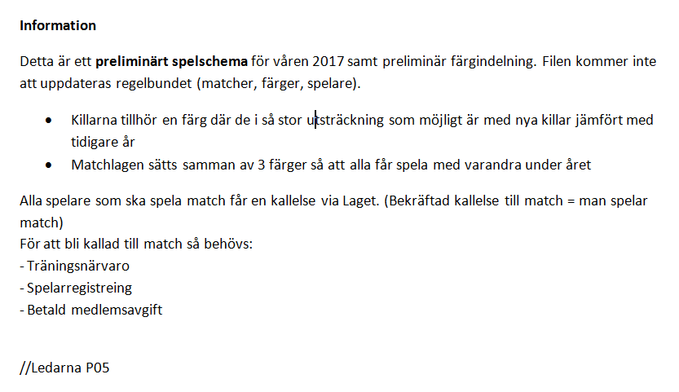

 | Röd | Match samma dag
 | * | innehåller målis
 | Grön | Hemmamatch
 |  | 9-manna
 |  | 7-manna

